家具
惠民社区办公阵地装饰工程采购部分清单
序号 | 项目名称 | 单位 | 数量 | 尺寸 WxDxH （mm） | 材质要求 | 位置 | 全费用综合单价（元） | 总价（元） | 参考图片 | 备注
1 | 三人位 | 套 | 1 | 1750x650x750 | 不锈钢（面层颜色需同业务办理区座椅，颜色参考效果图） | 服务大厅 | 1000 | 1000 |  | 费用说明:此单价包含人工费、材料费、施工机具使用费、措施费、企业管理费、利润、风险费、安全文明施工费、规费、税金等所有费用
2 | 单人椅 | 把 | 6 | 90x66x43-53 | 不锈钢（颜色参考效果图） | 服务大厅 | 900 | 5400
3 | 办公椅 | 把 | 36 | 850-950x600x400-500 | 不锈钢透气网+乳胶坐垫 | 业务办理区 | 500 | 18000
4 | 办公桌 | 张 | 3 | 1600x1200x750 | E1级环保板材（隔板参考效果图绿色） | 业务办理区 | 1200 | 3600
5 | 休闲椅 | 张 | 2 | 615x615x850 | 布艺＋实木 | 休闲阅读区 | 310 | 620
6 | 长方形坐垫 | 个 | 2 | 650x500 | 装饰定制（颜色同圆形坐垫） | 休闲阅读区 | 80 | 160
7 | 圆形坐垫 | 个 | 4 | 400x400 | 纯色记忆棉 | 休闲阅读区 | 50 | 200
8 | 休闲区桌 | 张 | 2 | 600x750 | 人造板材 | 休闲阅读区 | 200 | 400
9 | 花箱 | 个 | 2 | 1310x350x800 | 装饰定制 | 服务大厅 | 2500 | 5000
10 | 壁灯 | 个 | 4 | 60x10x10 | 不锈钢+PMMA高透光灯罩 | 服务大厅 | 400 | 1600
11 | 会议桌(综治中心） | 张 | 1 | 3500x1400 | E1级环保板材 | 综治中心 | 6000 | 6000
12 | 文件展示架 | 个 | 1 | 480x390x1100 | 电子翻阅台 | 服务大厅 | 1200 | 1200 | 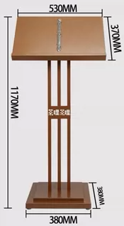
13 | 不忘初心牢记使命 | 个 | 1项 | / | 亚克力烤漆字字高670MM高厚度30MM | 不忘初心牢记使命 | 4000 | 4000
14 | 标识牌 | 个 | 9 | 300x150 | 亚克力标牌定制 | 新时代文明实践办公室、设备间、男卫、女卫、综治中心、 会议室、书记办公室、党建办公室、办公室3 | 70 | 630
15 | 电热水器 | 个 | 1 | 778x470 | 80L | 卫生间 | 3000 | 3000
16 | 百叶帘 | ㎡ | 37.9 |  | 铝百叶 | 业务办理区、休闲阅读区、综治中心、 2F会议室、书记办公室、党建办公室、办公室 | 66 | 2501.4
17 | 沙发床 | 套 | 1 | 1500x620x780 | 木质+皮艺 | 书记办公室 | 2000 | 2000 | 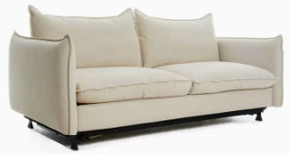
18 | 双人沙发 | 套 | 2 | 1480x780x800 | 木质+皮艺 | 党建办公室、办公室 | 1500 | 3000 | 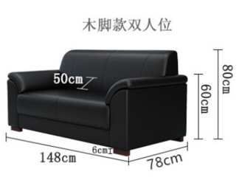
19 | 办公桌 | 张 | 2 | 1200x600x750 | 人造板材 | 党建办公室、办公室 | 1200 | 2400 | 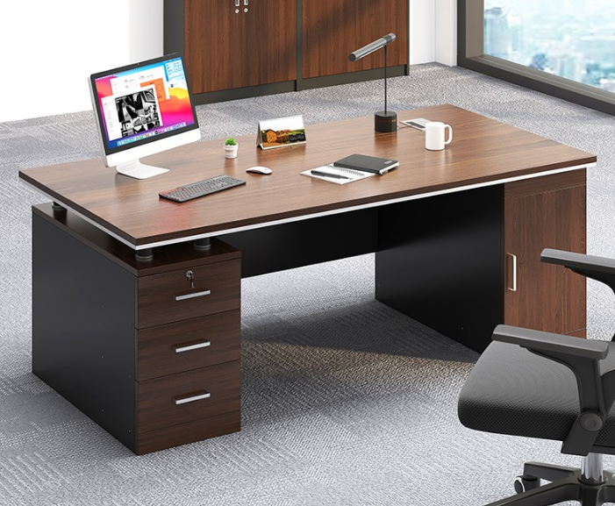
20 | 办公桌 | 张 | 1 | 1500x600x750 | 人造板材 | 书记办公室 | 2300 | 2300 | 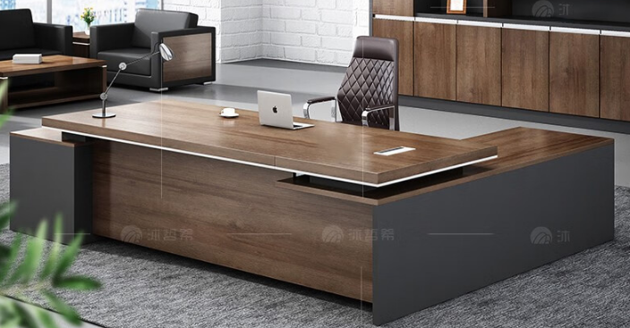
21 | 办公椅 | 把 | 3 | 500x500x770 | 不锈钢透气网+乳胶坐垫＋尼龙五星脚 | 党建办公室、办公室、书记办公室 | 1000 | 3000 | 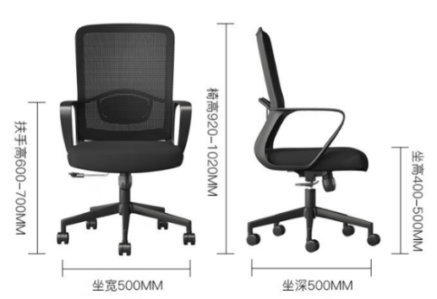
22 | 双人桌 | 张 | 15 | 1200x600x750 | 人造板材 | 会议室 | 600 | 9000 | 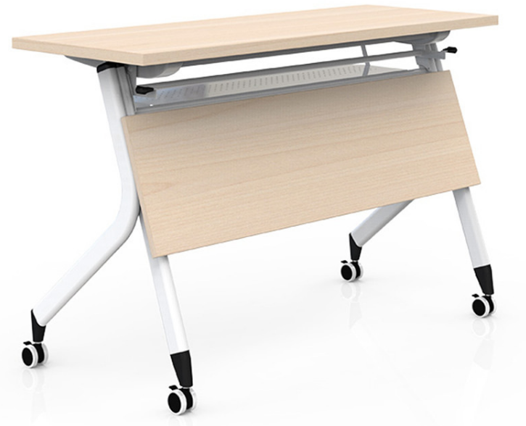
23 | 社会主义核心价值观宣传栏 | 个 | 1 | 2200x1300=2.86㎡ | 暂时不做 | 过道 | 300 |  | 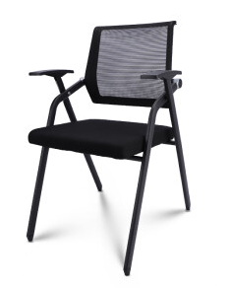 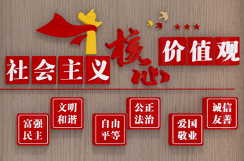
24 | 新时代文明实践站开放时间宣传栏 | 个 | 1 | 400x800=0.32㎡ | 暂时不做 | 过道 | 300
25 | 人民选我当代表，我当代表为人民宣传栏 | 个 | 1 | 1500x900=1.35㎡ | 暂时不做 | 书记办公室 | 300 |  | 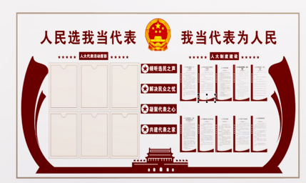
26 | 参政督政促履职，服务选民惠民生宣传栏 | 个 | 1 | 600x900=0.54㎡ | 暂时不做 | 书记办公室 | 300
27 | 党建文化宣传栏 | 个 | 1 | 2700x750=2.03㎡ | 暂时不做 | 党建办公室 | 300 |  | 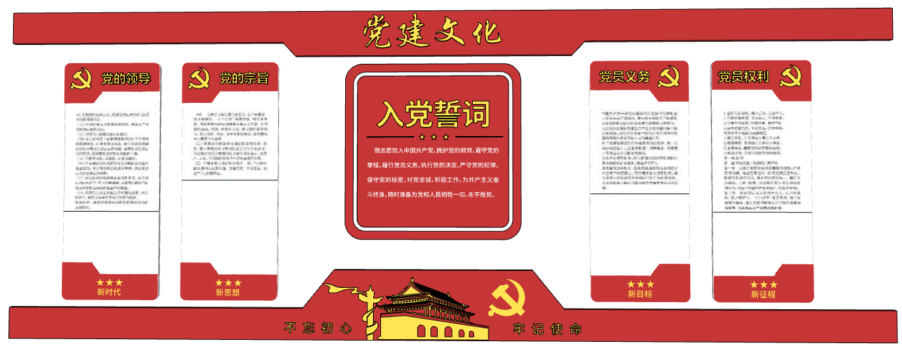
28 | 专题组织生活会制度、 民主评议党员制度、 党支部议事制度、 “主题党日” 制度、 党费收缴使用管理制度、 “三会议课”制度、 中国共产党发展党员工作基本流程图宣传栏 | 个 | 1 | 1750x1350=2.36㎡ | 暂时不做 | 党建办公室 | 300 |  | 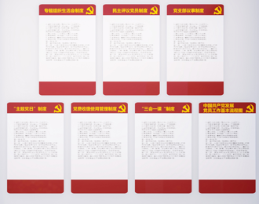
29 | 人民调解工作组织网络表、中国司法宣传栏 | 个 | 1 | 1400x800=1.12㎡ | 暂时不做 | 办公室3 | 300 |  | 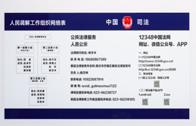
30 |  |  |  |  | 暂时不做
31 | 柜体 | ㎡ | 43.98 | 详装饰施工图纸 | 柜体采用15mm厚木纹免漆板制作厂家定制 | 大厅、书记办公室、办公室3、党建办公室 | 800 | 35186.4 |  | 工程量为垂直投影面积
32 | 木饰面套装门 | ㎡ | 47.09 | 具体规格详施工图纸 | 门材质:木饰面套装门 含五金、门框、门套、门锁、门吸、合页等所有内容 门楣：基层15mm阻燃板；面层：3mm木饰面 | 室内装饰套装门（含门楣） | 600 | 28254 |  | 此单价包含人工费、材料费、施工机具使用费、措施费、企业管理费、利润、风险费、安全文明施工费、规费、税金等所有费用
33 | 成品卫生间 | 个 | 3 | 长：5400mm；宽：1500mm；高2300mm | 地面：防滑地砖；墙面：石塑板；顶面PVC 洁具：方形洗手台、陶瓷蹲厕、冲水箱、拖把池 | 室外卫生间 | 10000 | 30000 |  | 费用说明:此单价包含人工费、材料费、施工机具使用费、措施费、企业管理费、利润、风险费、安全文明施工费、规费、税金等所有费用
34 | 综治中心显示屏 | 个 | 1 | 2235x1282（参考100寸电视） |  | 1F综合治理中心 | 8900 | 8900
35 | 会议室显示屏 | 个 | 1 | 3100x1500 | P1.5LED全彩显示屏 | 2F会议室 | 9300 | 9300
36 | 门头LED屏 | 个 | 1 | 6900x700 | P5黑底红字单色条屏 | 门头 | 2500 | 2500
合计 |  |  |  |  |  |  |  | 189151.8

 |  |  |  |  | 家具 | 空调
 |  |  |  |  | 189151.8 | 58424
 |  |  |  |  |  | 247575.8

